ドライバ構成
ドライバ構成は下記のようにしている

Android Controller
※ 別紙参照

CommandLayer層
 | CommandLayer層のイメージクラス
 | ICommandParser | ※Parseクラスの抽象化IF
 | CommandParser | ※Parseクラスの具象化クラス
 | CommandDisPacher | ※ ControlLogicにコマンドの受け渡しをする

ControllLogic層
 | ControlLogc層のイメージクラス
 | ControllHandler | 受信した信号を基に処理の制御を行う
 | SafetyManager | RasberryPiの温度やバッテリーなど、物理状態を監視する

DriverWrapper層
 | DeviceFacade |  | 抽象化された装置ドライバ
 | StateMachine (Idle / Moving / Turning / Error) |  | ※RasberryPiの状態を管理する

Driver層
 | MotorDriver | 実際にMotorを動かす
 | SensorDriver | 実際にSensorを動かす
 | GpioDriver | 実際にGPIOを動かす

通信形式について
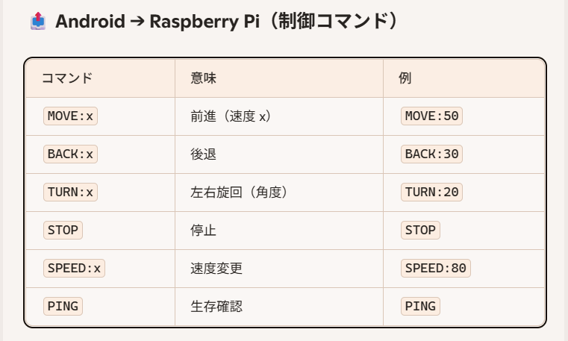
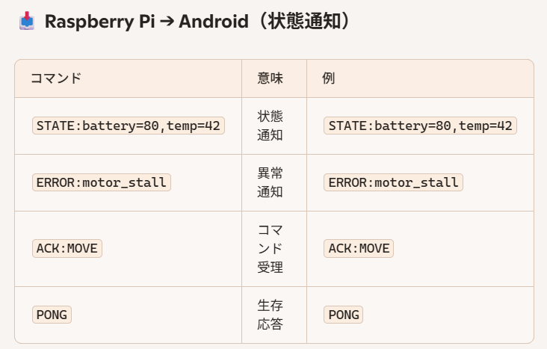
通信形式

 | 通信形式は以下を採用する
 | → | BlueToothSPP
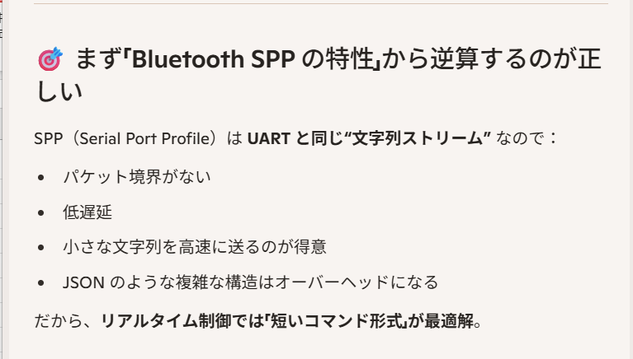

 | ★ ざっくりとした通信形式としては以下を考えればOKとかんがえています。
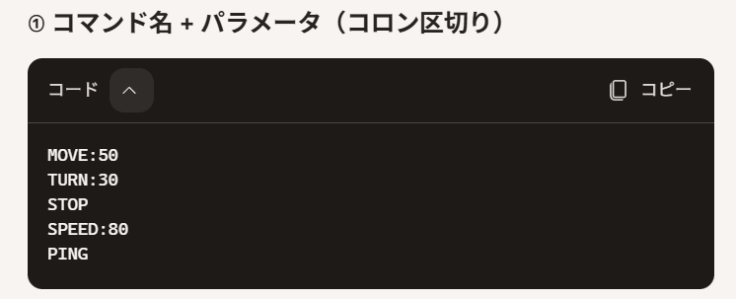

 | 通信コマンドの例

通信イメージについて
BlueToothSPPの通信イメージ

Android Controller

ポイント は 文字列 として
RasberryPi に流し込まれる

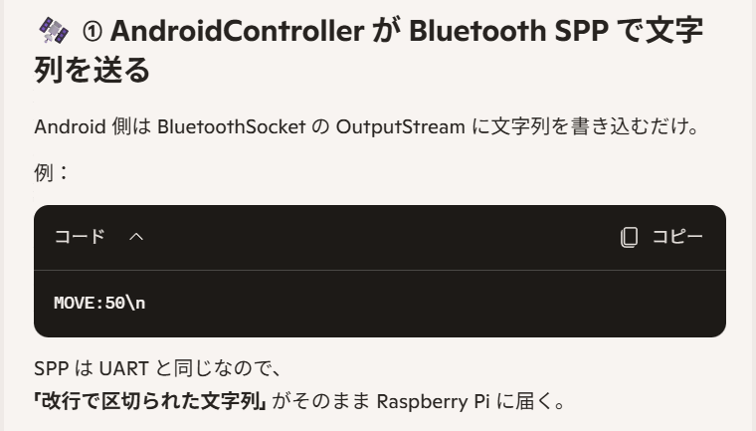

RasberryPi
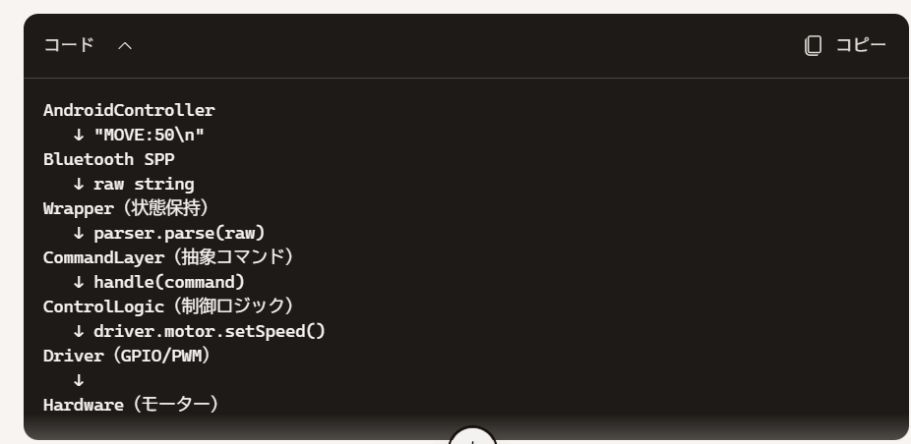

 | RasberryPiの中では以下が実行される
 | ① 生の文字列を受信する
 | ② 文字列を一旦抽象コマンドに変換する
 | ③ CommandLayerにて抽象コマンドを受け取る
 | ④ ControlLogicが抽象コマンドを具体的な制御に変換する
 | ⑤ Driverが物理デバイスを制御する

状態遷移について
状態遷移について

 | 状態については以下の二種類を定義する

 | ① 通信状態
 | ② 制御状態

 | ① 通信状態について
 |  | → 通信状態については以下を定義する
 |  | 1. Disconnected | → Rasberry PiがControllerからの通信を観測していないときを表す状態
 |  | 2. Connecting | → Rasberry PiがControllerからの通信を観測した かつ 一連の通信接続動作が完了していないときを表す状態
 |  | 3. Connected | → Rasberry PiがControllerからの通信を観測した かつ 一連の通信接続動作が完了した後を表す状態
 |  | 4. Error | → Rasberry Piが通信観点で異常と判定されたときを表す状態

 |  | 状態遷移図は以下
 |  |  | 正常系
 |  |  | 異常系

Disconnected

Connecting
Error

Connected

 | ② 制御状態について
 |  | → 制御状態については以下を定義する
 |  | 1. Idle | → RasberryPiの初期状態を表す
 |  | 2. Moving | → RasberryPiの前進コマンド or 後退コマンドを受領した状態を表す
 |  | 3. Turning | → RasberryPiの旋回コマンドを受領した状態を表す
 |  | 4, Stopping | → RasberryPiの停止コマンドを受領した かつ 停止処理中の時の状態を表す
 |  | 5. Error | → 原因の有無に関わらず、異常が発生したときの状態を表す

 |  | 状態遷移図は以下
 |  |  | 正常系
 |  |  | 異常系

Idle

Error

Moving
Turning

Stopping

